Cover
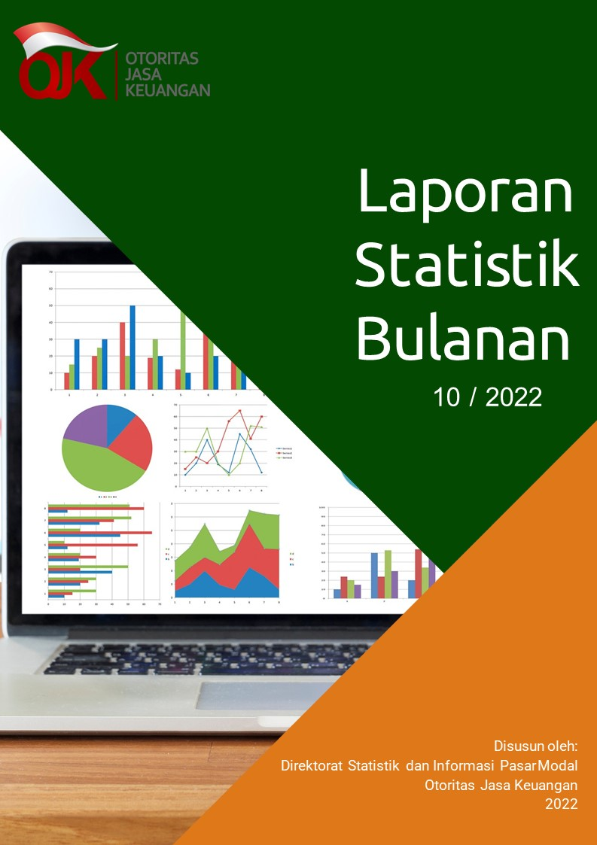

Disclaimer
STATISTIK PASAR MODAL BULAN OKTOBER 2022

Disclaimer
OJK tidak bertanggung jawab atas kerugian yang ditimbulkan dari penggunaan data pada publikasi ini

 | Direktorat Statistik dan Informasi Pasar Modal

I. Diagram Venn
Hal-1 |  |  | Direktorat Statistik dan Informasi Pasar Modal | | Oktober 2022

Diagram Venn SID per sistem
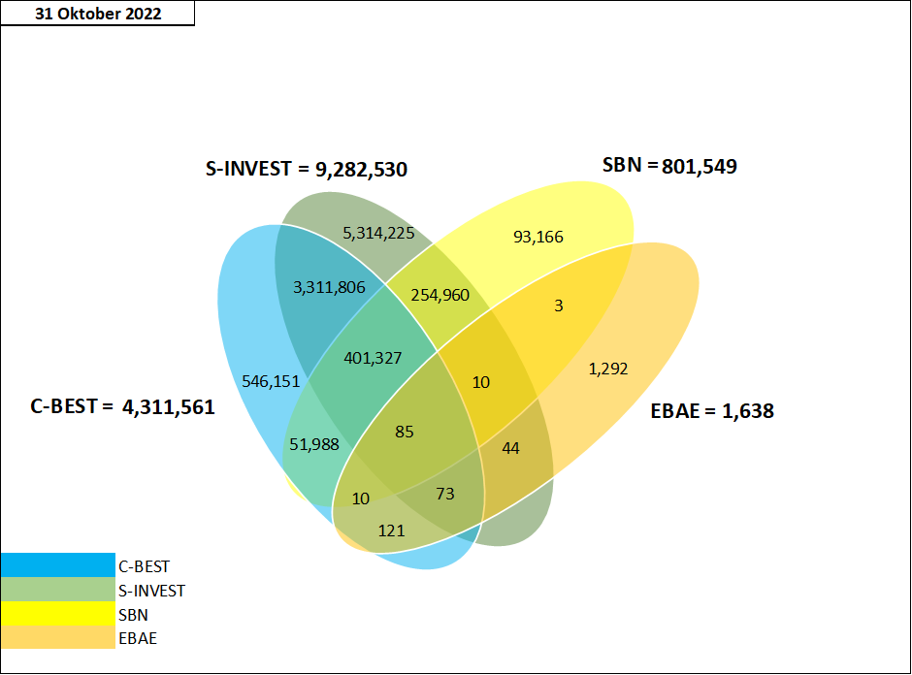

Tabel Crosslink (detail)*

 | SID per 31 Oktober 2022
 | SID C-BEST ONLY | 546,151
 | SID SBN ONLY | 93,166
 | SID EBAE ONLY | 1,292
 | SID S-INVEST ONLY | 5,314,225
 | CROSSLINK SID C-BEST - S-INVEST | 3,311,806
 | CROSSLINK SID C-BEST - S-INVEST - EBAE | 73
 | CROSSLINK SID C-BEST - SBN | 51,988
 | CROSSLINK SID C-BEST - EBAE | 121
 | CROSSLINK SID C-BEST - S-INVEST - SBN | 401,327
 | CROSSLINK SID C-BEST - S-INVEST - SBN - EBAE | 85
 | CROSSLINK SID SBN - EBAE | 3
 | CROSSLINK SID S-INVEST - EBAE | 44
 | CROSSLINK SID S-INVEST - SBN | 254,960
 | CROSSLINK SID C-BEST - SBN - EBAE | 10
 | CROSSLINK SID S-INVEST - SBN - EBAE | 10
 | TOTAL | 9,975,261

 | SYSTEM_TYPE* | TOTAL SID
 | C-BEST | 4,311,561
 | S-INVEST | 9,282,530
 | SBN | 801,549
 | E-BAE | 1,638

